Worksheet
 | Alklima B.V.
 | Van Hennaertweg 29
 | 2952 CA Alblasserdam
 | NEDERLAND
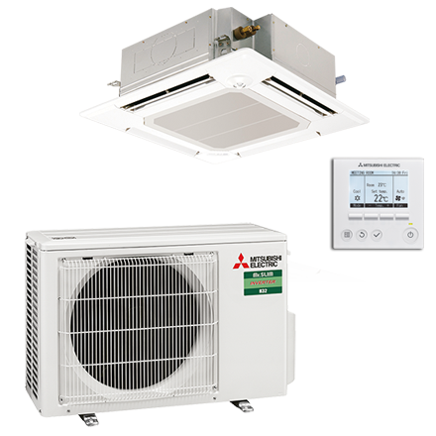
Code | CSH-M35I BEDRAAD SET
Product | Mr. Slim standaard 3,5 kW cassette 4-zijdig bedr. set

Vermogen & prestaties
Naam |  | Waarde | Eenheid
Koelcapaciteit |  | 0.80 - 3.90 | kW
EER / SEER (koeling) |  | 4 / 7.4
Energie-efficiëntieklasse koelen |  | A++
Jaarlijks energieverbruik koelen (Hce=350 uur - vollast) |  | 170 | kWh
Verwarmingscapaciteit |  | 1.00 - 5.00 | kW
Verwarmingscapaciteit bij -10 graden |  | 2.5 | kW
COP / SCOP (verwarmen) |  | 4.2 / 4.7
Energie-efficiëntieklasse ruimteverwarming bij gemiddelde omstandigheden |  | A++

Elektrische gegevens
Naam |  | Waarde | Eenheid
Voeding, fase & frequentie |  | 230V / 1~N+a / 50 Hz
Nominaal opgenomen vermogen (koelen/verwarmen) |  | 0.9 / 0.97 | kW
Maximaal opgenomen vermogen |  | 1.3 | kW
Maximale stroomsterkte (MCA) |  | 8.7 | A
Afzekering apparaat |  | 10 | A
Aansluiting voeding |  | Op buiten-unit
Bekabeling tussen buiten- en binnen-unit |  | 4x 1,5mm²

Technische gegevens
Naam |  | Waarde | Eenheid
Type koudemiddel (GWP) |  | R32 (675)
Koudemiddelinhoud |  | 0.9 | kg
Extra vulling per meter leidinglengte |  | 20 | g
Max. leidinglengte |  | 20 | m
Max. hoogteverschil |  | 12 | m
Aantal ventilatiesnelheden |  | 4
Luchtdebiet koelen |  | 660.00 - 960.00 | m³/h
Luchtdebiet verwarmen |  | 660.00 - 960.00 | m³/h
Luchtdebiet buitendeel |  | 2058 | m3/h
Bedrijfstemperatuur koelen (Dry Bulb) |  | -10.00 - 46.00 | °C
Bedrijfstemperatuur verwarmen (Wet Bulb) |  | -10.00 - 24.00 | °C

Geluidsprestaties
Naam |  | Waarde | Eenheid
Geluidsdrukniveau binnenunit koelen |  | 26.00 - 31.00 | dB(A)
Geluidsdrukniveau binnenunit verwarmen |  | 26.00 - 31.00 | dB(A)
Geluidsvermogenniveau binnenunit |  | 51 | dB(A)
Geluidsdrukniveau buitenunit koelen |  | 48 | dB(A)
Geluidsdrukniveau buitenunit verwarmen |  | 48 | dB(A)
Geluidsvermogenniveau buitenunit |  | 59 | dB(A)

Afmetingen & aansluitingen
Naam |  | Waarde | Eenheid
Koelleiding diameters |  | 1/4" - 3/8"
Afmetingen binnen-unit (HxBxD) |  | 258 x 840 x 840 | mm
Uitwendige buisdiameter condensafvoer |  | 32 | mm
Afmetingen buiten-unit (HxBxD) |  | 550 × 800 × 285 | mm

Uitvoering & werking
Naam |  | Waarde | Eenheid
Werkingsprincipe |  | Koelen en verwarmen
Model (binnenunit) |  | Cassette (4-zijdig)
Kleur binnenunit |  | Wit
Inverter gestuurd |  | Ja
Voorzien van winterregeling |  | Nee (-10°C)
Met draadloze afstandsbediening |  | Nee
Met afstandsbediening |  | Ja
Met klokprogramma/timer |  | Ja
Met luchtzuiveringsfilter |  | Ja
Met geurfilter |  | Nee
Binnenunit met buitenluchtaansluiting |  | Ja

